상품제안서
슬림 블루투스 접이식키보드 5.2 | 상품코드: S38495

 |  |  |  |  |  |  | 02-713-8555 | www.synergygift.co.kr
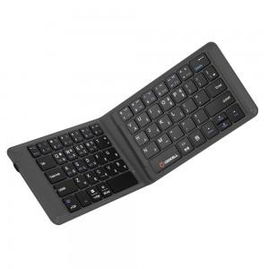

【상세/제작정보】 | <p><span style="font-size: 14pt;">※ 운임비 별도 발생 됩니다.</span></p>

【인쇄/포장옵션】 | 레이저 / 포장지포장

【공급단가】 | 수량 | 30~ | 50~ | 100~ | 300~ | 500~
*VAT별도 | 단가 | 35,620원 | 35,050원 | 34,200원 | 33,340원 | 32,770원

【상품 URL】 | https://www.synergygift.co.kr:443/src/goods_detail.php?gdno=38495

